Diciembre 2022
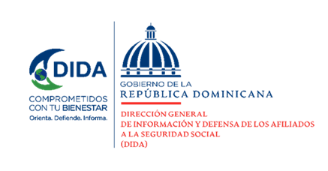

Datos Estadísticos
Dirección de Planificación y Desarrollo
Diciembre 2022

Asistencias Brindadas:

Distribución de Asistencias Brindadas por Tipos de Seguros
Diciembre 2022
Tipos de Seguros | Cantidad | %
Informaciones Generales del SDSS | 29,163 | 35.46%
Seguro Familiar de Salud (SFS) | 34,995 | 42.56%
Seguro de Vejez, Discapacidad y Sobrevivencia (SVDS) | 17,571 | 21.37%
Seguro de Riesgos Laborales (SRL) | 503 | 0.61%
Total General | 82,232 | 100%
Fuente: Base de datos DIDA

Distribución de Asistencias Brindadas por Oficinas
Diciembre 2022
Oficinas | Cantidad
Distrito Nacional (DIDA Central) | 23,203
Santiago | 10,478
La Romana | 7,551
San Pedro de Macorís | 7,457
San Francisco de Macorís | 5,437
Cap. Megacentro | 4,601
Higüey | 3,798
Barahona | 2,918
La Vega | 2,873
Mao | 2,336
Puerto Plata | 2,331
Samaná | 1,958
Punto GOB Sambil | 1,834
Bávaro | 1,422
Azua | 1,358
San Juan de la Maguana | 1,185
Bahoruco | 829
San Cristóbal | 564
Punto Expreso Las Américas | 99
Total General | 82,232
Fuente: Base de datos DIDA

 |  |  | 1

Servicio de Defensoría Legal y Atención a Quejas y Reclamaciones:

Quejas, Reclamaciones y Denuncias Atendidas por Tipos de Seguros
Diciembre 2022
Tipos de Seguros | Cantidad | %
Informaciones Generales del SDSS | 728 | 46.88%
Seguro Familiar de Salud (SFS) | 602 | 38.76%
Seguro de Vejez, Discapacidad y Sobrevivencia (SVDS) | 219 | 14.10%
Seguro de Riesgos Laborales (SRL) | 4 | 0.26%
Total General | 1,553 | 100%
Fuente: Base de datos DIDA

Quejas y Reclamaciones Atendidas por Oficinas
Diciembre 2022
Oficinas | Cantidad
Distrito Nacional (DIDA Central) | 446
Santiago | 285
La Romana | 122
San Pedro de Macorís | 114
Cap. Megacentro | 92
La Vega | 71
Mao | 64
Higüey | 58
Punto GOB Sambil | 50
Puerto Plata | 41
San Francisco de Macorís | 41
Samaná | 38
Barahona | 36
Bávaro | 29
San Cristóbal | 26
Azua | 21
San Juan de la Maguana | 12
Bahoruco | 4
Punto Expreso Las Américas | 3
Total General | 1,553
Fuente: Base de datos DIDA

 |  |  | 2

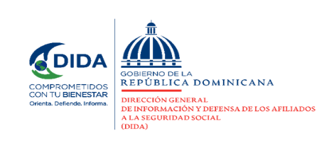

Actividades de Promoción Realizadas Sobre el SDSS:

Actividades de Promoción
Diciembre 2022
Actividades Realizadas | Cantidad

Charlas Realizadas Sobre el Sistema Dominicano de Seguridad Social | 12
Talleres Impartidos | 1
Encuentros y Reuniones de Promoción con Encargados de Recursos Humanos de Empresas Públicas y Privadas | 2
Conversatorios de Orientación Dirigidos a Grupos Organizados y Estudiosos del SDSS | 1
Operativos de Orientación y Defensoría en Centros de Salud y Centros de Trabajos | 0
Total General | 16
Fuente: Base de datos DIDA

Otros Servicios Solicitados:

Descripción | Cantidad
Consultas Legales Brindadas a Afiliados y Empresas | 9
Certificaciones de Aportes Tramitadas a la TSS y Entregadas a los Afiliados. | 519
Certificaciones de Aportes Entregadas a los Afiliados Según Convenio Con España | 4
Cartas de No Cobertura Entregadas a los Afiliados | 378
Históricos de Descuentos Solicitados a la TSS y Entregados a los Afiliados. | 3,357
Fuente: Base de datos DIDA

 |  | Xiomara de Coo.
 |  | Directora de Planificación y Desarrollo

 |  |  | 3

